5月スケジュール(10-11)
 | ◇ 札幌タワーマンション実施スケジュール（2019年5月）
 |  |  |  |  | 6月の実施日 | 中央区エリア | 7日（金）・8日（土） ※納品31日（金）
 | クライアント | サイズ |  |  |  | 他エリア | 14日（金）・15日（土） ※納品7日（金）

 | 実 施 対 象 マ ン シ ョ ン 54棟 2,765世帯 (中央区エリア)

 | 5月10日（金） ・ 11日（土）実施 |  |  |  |  |  |  | 0 |  |  |  |  | 部

 |  |  |  |  |  |  |  |  |  |  | 総数 | 2,765 |  | 部

 | 中央区 大通・北○条西○丁目地区 |  |  |  |  |  |  | ＜お申込み＞
 | マンション名 | 住所 | 築年数 | 定数 | 申込 | 配布数 |  | メールでのお申込みは申込に数字の１を記載して下さい
1 | ザ・ライオンズ大通公園タワー | 大通西十丁目４番地７ | 2012-02-01 | 36 |  | 0 |  | ＦＡＸでのお申込みは申込に数量を記載して下さい
2 | レジデンスタワー大通公園 | 大通西九丁目３番地１３ | 2005-02-01 | 27 |  | 0
3 | ｸﾘｵ大通ﾗ･ﾓｰﾄﾞ | 北一条西七丁目１番地８ | 2004-11-01 | 26 |  | 0 |  | 5月7日（水）までに納品
4 | ｼﾃｨﾊｳｽ円山北1条 | 北一条西二十丁目１番６ | 2007-11-01 | 64 |  | 0
5 | シティタワー円山神宮鳥居前 | 北一条西二十六丁目５番１ | 2005-11-01 | 76 |  | 0 |  | 5月
6 | ﾌﾟﾚﾐｽﾄ植物園北2条 | 北二条西十二丁目１番地５ | 2012-11-01 | 62 |  | 0 |  | 日 | 月 | 火 | 水 | 木 | 金 | 土
7 | ﾗﾋﾟｽｶﾞｰﾃﾞﾝ札幌北2条 | 北二条西十三丁目１番地９ | 2006-02-01 | 20 |  | 0 |  |  |  |  | 1 | 2 | 3 | 4
8 | ﾀﾞｲｱﾊﾟﾚｽｱヴｪﾆｭｰ植物園 | 北四条西十一丁目２８番地１ | 2006-02-01 | 53 |  | 0
9 | ﾗｲｵﾝｽﾞﾏﾝｼｮﾝ植物園前 | 北四条西十二丁目１番地４４ | 1990-06-01 | 11 |  | 0 |  | 5 | 6 | 7 | 8 | 9 | 10 | 11
10 | ﾀﾞｲｱﾊﾟﾚｽ植物園Ⅲ | 北四条西十三丁目１番地９０ | 2001-09-01 | 11 |  | 0
11 | ｶｰｻ･ｾﾚﾌﾞ植物園 | 北五条西九丁目１３番地１ | 2006-02-01 | 12 |  | 0 |  | 12 | 13 | 14 | 15 | 16 | 17 | 18
12 | ﾗｲｵﾝｽﾞﾏﾝｼｮﾝ札幌植物園前 | 北五条西十丁目１７番地１ | 2005-10-01 | 31 |  | 0
13 | 宮の森ｸﾞﾗﾝﾄﾞﾊｲﾂ | 北五条西二十九丁目１番１ | 1974-09-01 | 46 |  | 0 |  | 19 | 20 | 21 | 22 | 23 | 24 | 25
14 | ｻﾆｰ北7条ﾏﾝｼｮﾝ | 北七条西十二丁目１３番地３ | 1982-11-01 | 40 |  | 0
15 | 桑園ﾐｯﾄﾞﾃﾗｽｱｰﾊﾞﾝｻｲﾄ | 北九条西十五丁目２８番地１９７ | 2012-07-01 | 84 |  | 0 |  | 26 | 27 | 28 | 29 | 30 | 31
16 | ｸﾘｰﾝﾘﾊﾞｰ桑園駅前Ⅱ | 北十二条西十七丁目１番地４ | 1998-06-01 | 15 |  | 0
17 | ｸﾘｰﾝﾘﾊﾞｰ桑園駅前Ⅱ | 北十二条西十七丁目１番地４ | 1998-06-01 | 80 |  | 0
 |  |  |  | 694 |  | 0

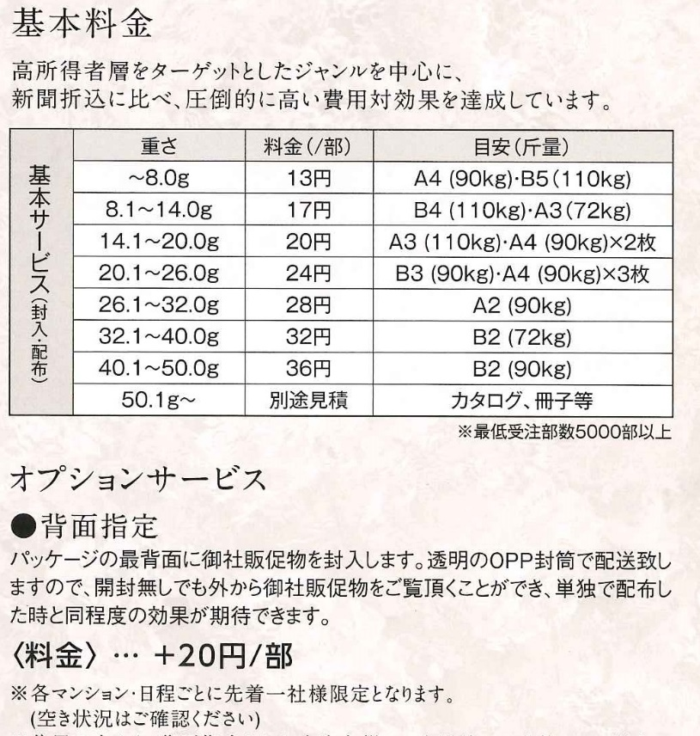
 | 中央区 大通・北○条東○丁目地区
 | マンション名 | 住所 | 築年数 | 定数 | 申込 | 配布数
18 | シティタワー札幌大通 | 大通東二丁目６番地 | 2007-04-01 | 81 |  | 0
19 | ｼﾃｨﾊｳｽ札幌大通東 | 北一条東三丁目２番地 | 2008-12-01 | 82 |  | 0
20 | ライオンズマンション札幌スカイタワー | 北一条東十丁目１５番地８２ | 1995-11-01 | 127 |  | 0
21 | ﾗﾎﾟｰﾙ永山公園 | 北二条東七丁目８２番地 | 1988-11-01 | 112 |  | 0
22 | ﾗ･ｸﾗｯｾ札幌ｽﾃｰｼｮﾝｽﾄﾘｰﾄ | 北三条東二丁目２番地２３ | 2011-06-01 | 16 |  | 0
23 | ﾗﾋﾟｽ札幌N3 | 北三条東三丁目１番地２７ | 2004-01-01 | 29 |  | 0
24 | ザ・サッポロレジデンス | 北五条東二丁目６番地 | 2007-03-01 | 140 |  | 0
25 | ﾗｲｵﾝｽﾞ札幌ｸﾛｽﾀｳﾝ | 北五条東三丁目１番地２０ | 2009-10-01 | 68 |  | 0
 |  |  |  | 655 |  | 0

 | 中央区 南○条西○丁目地区
 | マンション名 | 住所 | 築年数 | 定数 | 申込 | 配布数
26 | ﾗ･ｸﾗｯｾ狸小路ﾌｧｰｽﾄｱﾍﾞﾆｭｰ | 南二条西一丁目９番地３ | 2004-12-01 | 14 |  | 0
27 | クルーザーバレータワーＳ２ | 南二条西八丁目１１番地１ | 2006-07-01 | 62 |  | 0
28 | ｱﾊﾟﾀﾜｰｽﾞ札幌大通公園 | 南三条西九丁目９９８番地３ | 2005-01-01 | 175 |  | 0
29 | ｼﾃｨﾊｳｽ資生館前 | 南四条西八丁目７番地１ | 2006-12-01 | 44 |  | 0
30 | ｸﾞﾚｰﾄヒルアクアフロント | 南七条西一丁目２０番地１ | 2006-03-01 | 51 |  | 0
31 | ﾙ･ｹﾚｽ南円山 | 南七条西二十二丁目１番２２ | 2006-11-01 | 69 |  | 0
32 | ﾀﾞｲﾔﾊﾟﾚｽ ｶﾞﾚﾘｱｼﾃｨ ｳｴｽｾﾝﾀｰ | 南七条西二十三丁目１番２０ | 2002-08-01 | 67 |  | 0
33 | ﾀﾞｲｱﾊﾟﾚｽ中島公園第2 | 南九条西六丁目２番３０ | 1996-09-01 | 76 |  | 0
キャンペーン(表)
キャンペーン(裏)
34 | ザ・タワー中島公園ラピスライオンズスクエア | 南十三条西一丁目３番２０ | 2002-02-01 | 69 |  | 0
35 | ﾊﾟｽﾄﾗﾙﾊｲﾑ中島公園 | 南十三条西一丁目３番２０ | 1985-07-01 | 19 |  | 0
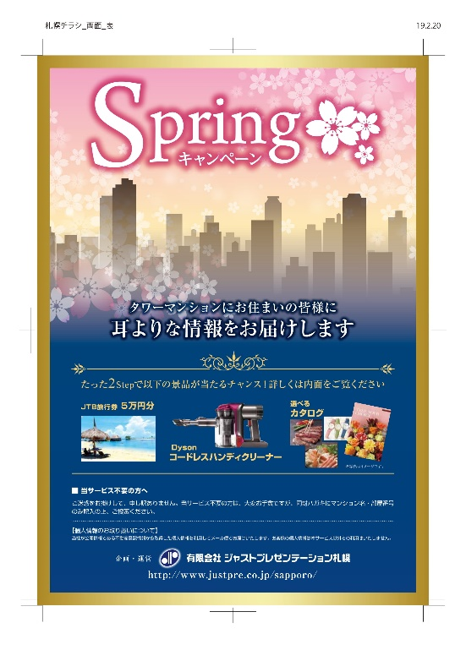
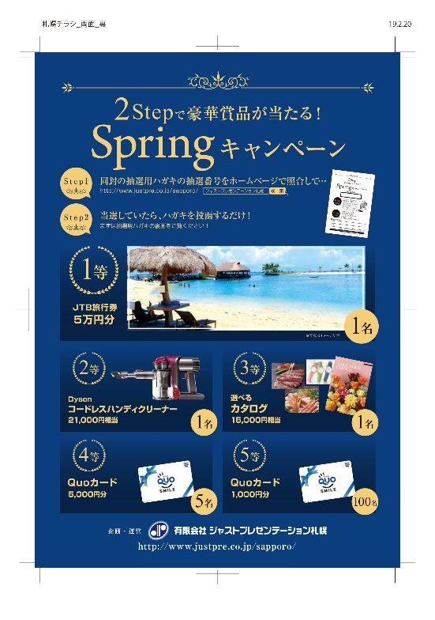
36 | ﾊﾟｰｸｽｸｴｱ中島公園 | 南十四条西五丁目１番３ | 2001-08-01 | 57 |  | 0
37 | ﾌｨﾈｽ伏見 | 南二十一条西十五丁目１番１ | 2002-02-01 | 90 |  | 0
38 | 山鼻ｻﾝﾀｳﾝ 1号館 | 南二十三条西十二丁目１番１ | 1991-06-01 | 40 |  | 0
39 | 山鼻ｻﾝﾀｳﾝ 2号館 | 南二十三条西十二丁目１番１ | 1991-06-01 | 50 |  | 0
40 | 山鼻ｻﾝﾀｳﾝ 3号館 | 南二十三条西十二丁目１番１ | 1991-06-01 | 47 |  | 0
41 | 山鼻ｻﾝﾀｳﾝ 4号館 | 南二十三条西十二丁目１番１ | 1991-06-01 | 32 |  | 0
42 | 山鼻ｻﾝﾀｳﾝ 5号館 | 南二十三条西十二丁目１番１ | 1991-06-01 | 21 |  | 0
43 | 山鼻ｻﾝﾀｳﾝ 6号館 | 南二十三条西十二丁目１番１ | 1991-06-01 | 14 |  | 0
 |  |  |  | 997 |  | 0

全国主要都市にて
タワーマンション配布実施中！
 | 中央区 南○条東○丁目地区
 | マンション名 | 住所 | 築年数 | 定数 | 申込 | 配布数
44 | ｸﾞﾚｰﾄﾋﾙ大通 | 南一条東五丁目７番地１ | 2001-05-01 | 36 |  | 0
45 | ﾗｲﾌｼﾃｨ大通 | 南一条東六丁目１番地１３ | 2000-11-01 | 42 |  | 0
46 | ｶｰｻ大通り A棟 | 南一条東七丁目１番地７ | 1996-10-01 | 36 |  | 0
47 | ｶｰｻ大通り B棟 | 南一条東七丁目１番地７ | 1996-10-01 | 13 |  | 0
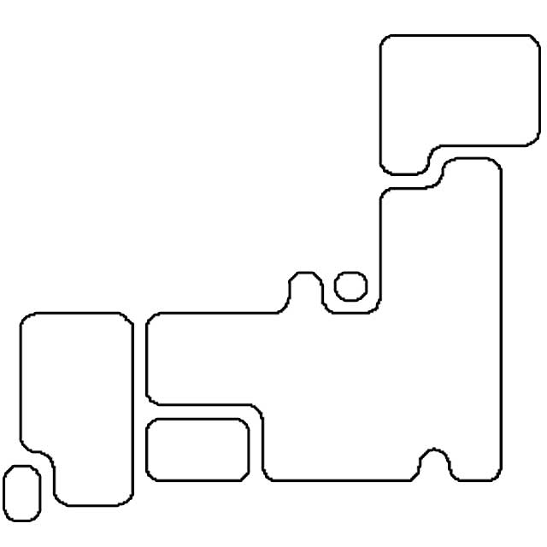
札幌
48 | ﾗﾋﾟｽｱｸｱｼﾃｨｰ大通 | 南一条東七丁目２番地２ | 2007-01-01 | 43 |  | 0
49 | ｼﾃｨﾊｳｽ大通東 | 南二条東三丁目５番地 | 2003-12-01 | 36 |  | 0
50 | ｸﾘｰﾝﾘﾊﾞｰﾌｨﾈｽ大通 | 南二条東四丁目１番地１９ | 2002-10-01 | 27 |  | 0
大阪
13,000部
東京
35,000部
51 | ｸﾘｰﾝﾘﾊﾞｰﾌｨﾈｽ大通東ｸﾞﾗﾝｼﾃｨ | 南二条東四丁目２番地４ | 2011-10-01 | 77 |  | 0
52 | ﾛｼﾞｪ大通東 | 南二条東五丁目２番地１２ | 2000-12-01 | 13 |  | 0
53 | ﾘﾋﾞｵ札幌大通 | 南三条東三丁目２０番地１ | 2012-01-01 | 50 |  | 0
54 | ｸﾙｰｻﾞｰﾊﾞﾚｰ札幌ﾌﾟﾚﾐｱﾑ | 南七条東二丁目９番地１ | 2013-12-01 | 46 |  | 0
 |  |  |  | 419 |  | 0

名古屋
4,900部
神奈川
9,300部

【 納品場所 】
有限会社 ジャストプレゼンテーション札幌
〒065-0011 北海道札幌市東区北11条東16丁目1-25
電話：011-374-7741 FAX：011-374-7765
8:30～17:30(日祝休)

5月スケジュール(17-18)
 | ◇ 札幌タワーマンション実施スケジュール（2019年5月）
 |  |  |  |  | 6月の実施日 | 中央区エリア | 7日（金）・8日（土） ※納品31日（金）
 | クライアント | サイズ |  |  |  | 他エリア | 14日（金）・15日（土） ※納品7日（金）

 | 実 施 対 象 マ ン シ ョ ン 61棟 4,473世帯 (他エリア)

 | 5月17日（金） ・ 18日（土）実施 |  |  |  |  |  |  | 0 |  |  |  |  | 部

 |  |  |  |  |  |  |  |  |  | 総数 |  | 4,473 |  | 部

 | 豊 平 区 |  |  |  |  |  |  | ＜お申込み＞
 | マンション名 | 住所 | 築年数 | 定数 | 申込 | 配布数 |  | メールでのお申込みは申込に数字の１を記載して下さい
55 | ｳﾞｧｰﾃｸｽ札幌 ｽﾃｰｼﾞｱ | 豊平一条三丁目１番３３ | 2007-03-01 | 108 |  | 0 |  | ＦＡＸでのお申込みは申込に数量を記載して下さい
56 | ﾀﾞｲｱﾊﾟﾚｽ豊平 | 豊平二条二丁目２番８ | 1998-02-01 | 61 |  | 0
57 | ｴｸｾﾙｼｵｰﾙ豊平三条 | 豊平三条十一丁目２番３６ | 2006-07-01 | 37 |  | 0 |  | 5月10日（金）までに納品
58 | ｴｸｾﾙｼｵｰﾙ豊平橋 | 豊平四条二丁目１番２０ | 2004-10-01 | 77 |  | 0
59 | ｴｸｾﾙｼｵｰﾙ豊平橋ｽﾃｱ | 豊平四条二丁目２番１ | 2004-10-01 | 92 |  | 0 |  | 5月
60 | ﾗｲｵﾝｽﾞ平岸ﾌﾞﾗｲﾄｵｱｼｽ | 平岸四条七丁目１番１ | 2007-08-01 | 85 |  | 0 |  | 日 | 月 | 火 | 水 | 木 | 金 | 土
61 | ﾗﾎﾟｰﾙ中の島 | 中の島二条二丁目４番１０ | 1990-08-01 | 104 |  | 0 |  |  |  |  | 1 | 2 | 3 | 4
62 | ﾀｸﾄﾄﾞﾐｰﾙ福住1条 | 福住一条二丁目５番1 | 1997-03-01 | 97 |  | 0
63 | ｸﾘｵ月寒中央 | 月寒中央通六丁目３番２３ | 2005-10-01 | 65 |  | 0 |  | 5 | 6 | 7 | 8 | 9 | 10 | 11
64 | ﾙ･ｹﾚｽ月寒中央 | 月寒中央通六丁目３番３３ | 2002-08-01 | 86 |  | 0
 |  |  |  | 812 |  | 0 |  | 12 | 13 | 14 | 15 | 16 | 17 | 18

 | 白 石 区 |  |  |  |  |  |  | 19 | 20 | 21 | 22 | 23 | 24 | 25
 | マンション名 | 住所 | 築年数 | 定数 | 申込 | 配布数
65 | ライオンズステーションタワー東札幌 | 東札幌三条一丁目２番１ | 1991-06-01 | 52 |  | 0 |  | 26 | 27 | 28 | 29 | 30 | 31
66 | D`ｸﾞﾗﾌｫｰﾄ東札幌ﾋﾞｴﾝﾄﾀﾜｰ | 東札幌一条三丁目２番１ | 2006-08-01 | 131 |  | 0
 |  |  |  | 183 |  | 0

 | 厚 別 区
 | マンション名 | 住所 | 築年数 | 定数 | 申込 | 配布数
67 | ｺｰﾌﾟ野村大谷地 | 大谷地東二丁目５番７０ | 1985-07-01 | 75 |  | 0
68 | ﾊﾟｰｸｱﾍﾞﾆｭｰ A | 大谷地東三丁目４番１ | 1987-12-01 | 35 |  | 0
69 | ﾊﾟｰｸｱﾍﾞﾆｭｰ B | 大谷地東三丁目４番１ | 1987-12-01 | 41 |  | 0
70 | ﾊﾟｰｸｱﾍﾞﾆｭｰ C | 大谷地東三丁目４番１ | 1987-12-01 | 77 |  | 0
71 | ﾊﾟｰｸｱﾍﾞﾆｭｰ D | 大谷地東三丁目４番１ | 1987-12-01 | 52 |  | 0
72 | ﾊﾟｰｸｱﾍﾞﾆｭｰ E | 大谷地東三丁目４番１ | 1987-12-01 | 50 |  | 0
73 | ﾛｲﾔﾙｺｰﾄ大谷地ｽﾃｰｼｮﾝ | 大谷地東五丁目１番１５ | 2001-05-01 | 171 |  | 0
74 | ﾛｲﾔﾙｺｰﾄ大谷地ｱﾈｯｸｽ | 大谷地東五丁目１４番１ | 2002-08-01 | 97 |  | 0
75 | ﾌﾞﾗﾝｽﾞひばりが丘 | 大谷地東七丁目３番１ | 2007-11-01 | 90 |  | 0
76 | さくらｶﾞｰﾃﾞﾝﾛｼﾞｪひばりが丘 | 厚別中央二条一丁目５番３０ | 2005-12-01 | 87 |  | 0
77 | ｸﾘｵ新札幌壱番館 | 厚別中央二条五丁目３番３３ | 2002-12-01 | 43 |  | 0
78 | ﾌﾟﾚﾐｽﾄ新札幌西 | 厚別中央三条三丁目１番３６ | 2008-11-01 | 81 |  | 0
79 | ﾌﾞﾗﾝｽﾞひばりヶ丘厚別南1丁目 | 厚別南一丁目２番１０ | 2008-02-01 | 36 |  | 0
80 | ｸﾘｰﾝﾘﾊﾞｰ ﾌｨﾈｽ新札幌 ウエスト | 厚別東四条一丁目１番２５ | 2007-08-01 | 33 |  | 0
81 | ｸﾘｰﾝﾘﾊﾞｰ ﾌｨﾈｽ新札幌 イースト | 厚別東四条一丁目１番２５ | 2007-08-01 | 44 |  | 0
 |  |  |  | 1,012 |  | 0

 | 東 区
 | マンション名 | 住所 | 築年数 | 定数 | 申込 | 配布数
82 | ライオンズ札幌イーストゲート | 北六条東四丁目１番地１ | 2015-02-01 | 25 |  | 0
83 | プレミスト札幌ターミナルタワー | 北七条東一丁目１番１０ | 2015-07-01 | 123 |  | 0
84 | パルグラーサ札幌スクエア A | 北八条東三丁目２番地１ | 1999-08-01 | 55 |  | 0
キャンペーン(表)
キャンペーン(裏)
85 | パルグラーサ札幌スクエア B | 北八条東三丁目２番地１ | 1999-08-01 | 41 |  | 0
86 | パルグラーサ札幌スクエア C | 北八条東三丁目２番地１ | 1999-08-01 | 34 |  | 0
87 | ロジェ北9条 | 北九条東二丁目１番１ | 2009-01-01 | 54 |  | 0
88 | アイビーハイム札幌ツインタワー ウエスト | 北九条東三丁目２番1 | 2002-10-01 | 67 |  | 0
89 | アイビーハイム札幌ツインタワー イースト | 北九条東三丁目２番1 | 2002-10-01 | 72 |  | 0
90 | エスセーナ北9条ルネス | 北九条東三丁目１番１ | 1997-10-01 | 38 |  | 0
 |  |  |  | 509 |  | 0

 | 北 区
 | マンション名 | 住所 | 築年数 | 定数 | 申込 | 配布数
91 | ブランズタワー札幌 | 北七条西五丁目１３番地１ | 2013-02-01 | 51 |  | 0
92 | ｱﾊﾟｶﾞｰﾃﾞﾝﾊﾟﾚｽ札幌駅西 | 北七条西十丁目１番地１ | 2003-01-01 | 131 |  | 0
93 | ﾗ･ｸﾗｯｾ札幌 ｽﾃｰｼｮﾝﾌﾛﾝﾄ | 北八条西三丁目１３番地３ | 2002-03-01 | 15 |  | 0
94 | Ｄ’グラフォート札幌ステーションタワー | 北八条西三丁目３２番地 | 2006-12-01 | 129 |  | 0
95 | 札幌駅前ｼﾃｨﾊｳｽ | 北九条西四丁目４番地１ | 2003-03-01 | 24 |  | 0
96 | ﾊﾟｰｸﾎｰﾑｽﾞ札幌ｽﾃｰｼｮﾝｻｲﾄﾞ | 北九条西四丁目２４番地 | 2004-12-01 | 26 |  | 0
97 | ｴｽｾｰﾅ北10条ﾙﾈｽ | 北十条西一丁目１３番地２ | 1998-10-01 | 53 |  | 0
全国主要都市にて
タワーマンション配布実施中！
98 | ｱｲﾑ札幌ｽﾃｰｼｮﾝｻｲﾄ | 北十二条西二丁目１番８ | 2012-03-01 | 32 |  | 0
99 | ﾊﾟｼﾌｨｯｸ新川 | 新川三条三丁目３番３５ | 1990-02-01 | 95 |  | 0
 |  |  |  | 556 |  | 0
札幌
大阪
13,000部
東京
35,000部
 | 西 区
 | マンション名 | 住所 | 築年数 | 定数 | 申込 | 配布数
100 | ﾀﾞｲｱﾊﾟﾚｽ琴似 | 琴似一条二丁目５番６ | 1983-12-01 | 50 |  | 0
101 | 琴似2条 ｼﾃｨﾊｳｽ | 琴似二条二丁目３番１ | 1999-09-01 | 102 |  | 0
102 | 琴似2条 ｼﾃｨﾊｳｽ C | 琴似二条二丁目３番１ | 1999-09-01 | 83 |  | 0
103 | ヴｪﾙﾋﾞｭﾀﾜｰ琴似 | 琴似二条一丁目１番２０ | 2002-03-01 | 112 |  | 0
104 | ｼﾃｨﾊｳｽ 琴似3条 | 琴似三条二丁目４番７ | 2005-01-01 | 67 |  | 0
105 | ｼﾃｨﾊｳｽ琴似3条ﾚｼﾞﾃﾞﾝｽ | 琴似三条四丁目１番１２ | 2010-03-01 | 48 |  | 0
名古屋
4,900部
神奈川
9,300部
106 | プレミスト琴似スカイクロスタワー | 琴似四条二丁目１番１ | 2013-10-01 | 179 |  | 0
107 | ﾗﾋﾟｽ琴似河畔公園 | 琴似四条七丁目４番２３ | 2008-03-01 | 29 |  | 0
108 | ザ・サッポロタワー琴似 | 八軒一条西一丁目２番５ | 2006-02-01 | 141 |  | 0
109 | ｴﾊﾞｰｸﾞﾘｰﾝ ｴﾙﾑ | 八軒五条東三丁目７番３４ | 1981-08-01 | 110 |  | 0
110 | ザ・サッポロタワー山の手 | 山の手三条一丁目２番３０ | 2009-03-01 | 117 |  | 0
111 | ｸﾘｰﾝﾘﾊﾞｰﾊﾟｰｸｳｪｲ | 西野一条三丁目２番３０ | 1998-06-01 | 74 |  | 0
112 | ｶﾞｰﾃﾞﾝｽﾞｺｰﾄ発寒南 | 西町南八丁目３番７ | 2009-11-01 | 74 |  | 0
113 | ﾗｲｵﾝｽﾞﾏﾝｼｮﾝ西町 | 西町南十三丁目１番３０ | 1992-10-01 | 62 |  | 0
 |  |  |  | 1,248 |  | 0
【 納品場所 】
有限会社 ジャストプレゼンテーション札幌
〒065-0011 北海道札幌市東区北11条東16丁目1-25
電話：011-374-7741 FAX：011-374-7765
8:30～17:30(日祝休)
 | 南 区
 | マンション名 | 住所 | 築年数 | 定数 | 申込 | 配布数
114 | ｱｶｼｱｺｰﾄ 藻岩 | 川沿三条二丁目４番１ | 1988-10-01 | 78 |  | 0
115 | ﾗｲｵﾝｽﾞﾏﾝｼｮﾝ澄川 | 澄川二条五丁目５番２０ | 1983-10-01 | 75 |  | 0
 |  |  |  | 153 |  | 0

